상품제안서
한글자개손톱깎이7P+한글자개USB 2종세트 | 상품코드: S36971

 |  |  |  |  |  |  | 02-713-8555 | www.synergygift.co.kr
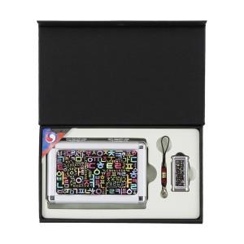

【상세/제작정보】

【인쇄/포장옵션】 | 레이저2곳 / 포장지포장

【공급단가】 | 수량 | 20~ | 100~ | 500~ | 1,000~ | 2,000~
*VAT별도 | USB 8GB | 31,500원 | 30,740원 | 29,480원 | 28,720원 | 27,970원
 | USB 16GB | 35,250원 | 34,400원 | 32,990원 | 32,140원 | 31,300원
 | USB 32GB | 39,000원 | 38,060원 | 36,500원 | 35,560원 | 34,630원
 | USB 64GB | 42,750원 | 41,720원 | 40,010원 | 38,980원 | 37,960원

【상품 URL】 | https://www.synergygift.co.kr:443/src/goods_detail.php?gdno=36971

